Cidades
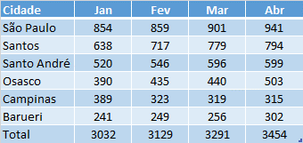
Cidade | Jan | Fev | Mar | Abr
São Paulo | 854 | 859 | 901 | 941
Santos | 638 | 717 | 779 | 794
Santo André | 520 | 546 | 596 | 599
Osasco | 390 | 435 | 440 | 503
Campinas | 389 | 323 | 319 | 315
Barueri | 241 | 249 | 256 | 302
Total | 3032 | 3129 | 3291 | 3454

PPT

